Como Usar
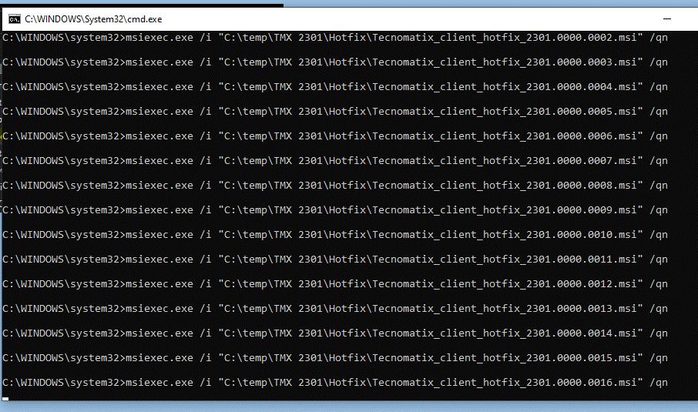
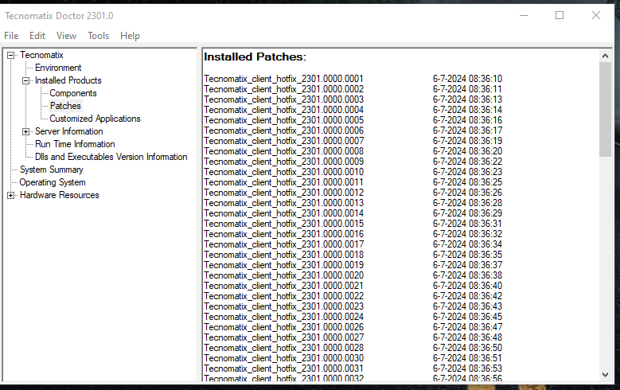
1- Descompactar todos os hotfixes da pasta .zip
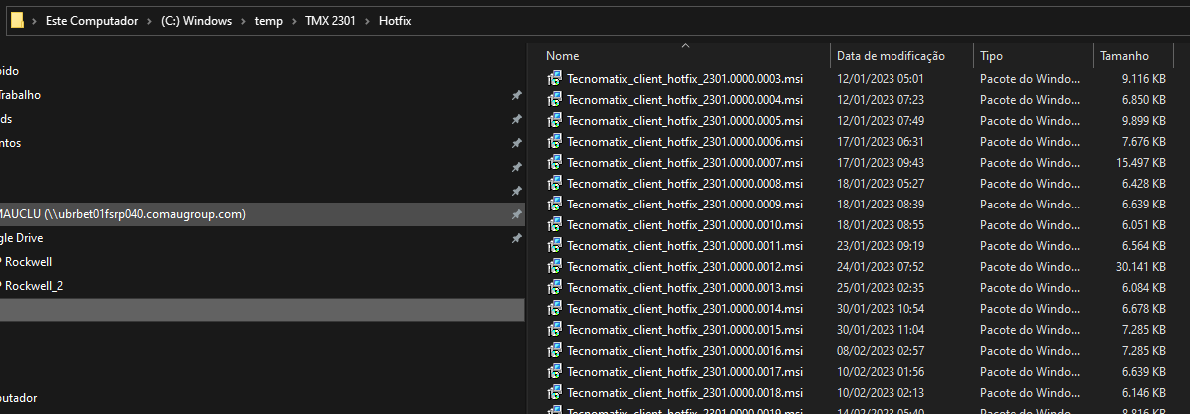

2 -Inserir na planilha o diretório da pasta onde se encontram os hotfixes

3 -Clicar no botão "Listar e criar .bat instal hotfixes"

3a -Após isso será listados todos os hotfixes do diretório na planilha e criado um .bat para instalação no diretório

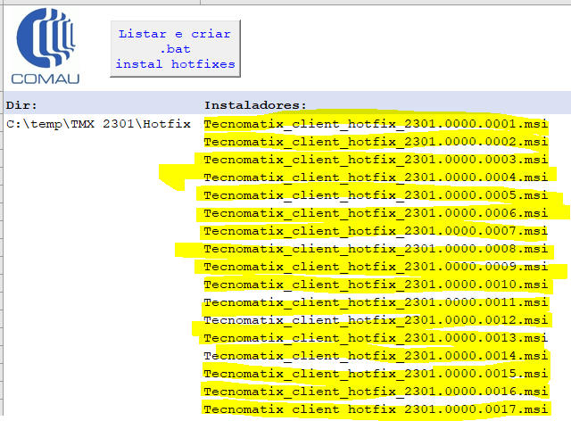

4 -Executar o .bat criado executando ele como administrador

5 -Aguardar a instalação e após conferir no Tecnomatix Doctor se todos os hotfix listados foram instalados

